Sheet1
githubの操作手順
① | githubのサインイン
 | https://github.com/HiroyaIto
 | mail address | itohiroya1839a@yahoo.co.jp
 | pw | ito1839A
② | 既に、newでレポジトリを作成済みで、santechリポジトリを作成済み。このリポジトリをリモートリポジトリとして、source treeからファイルをプッシュ(upload)する。
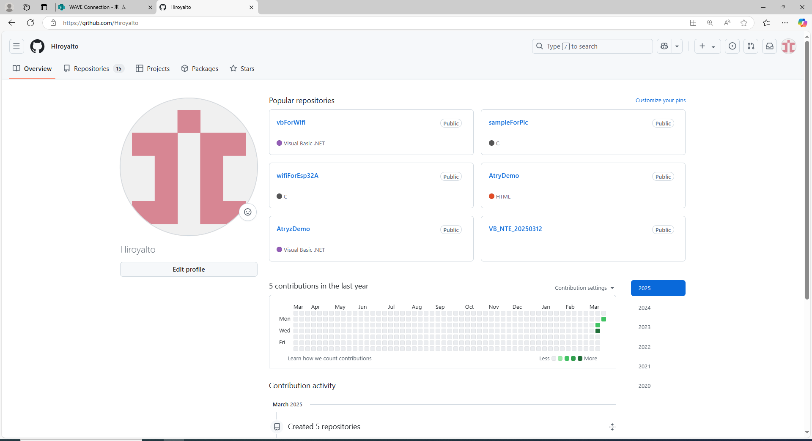

source tree操作手順
① | C:\work\local_repositoryに、santech_testフォルダを作成。これを、ローカルリポジトリとする。
② | ローカルリポジトリを、source treeで作成。
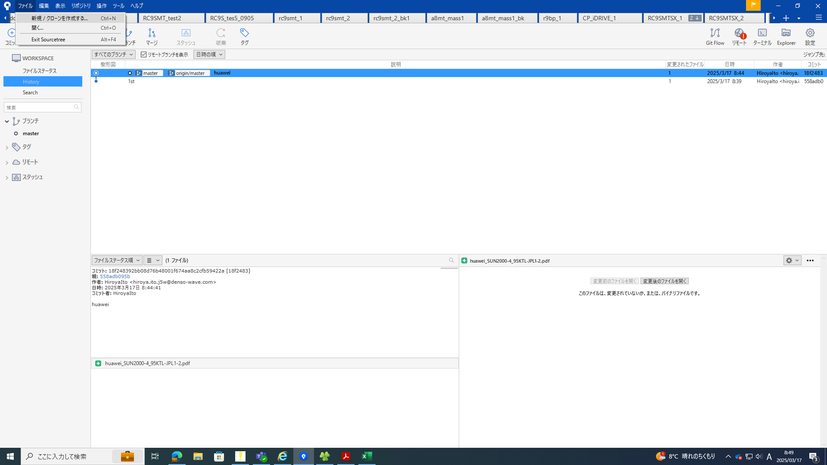
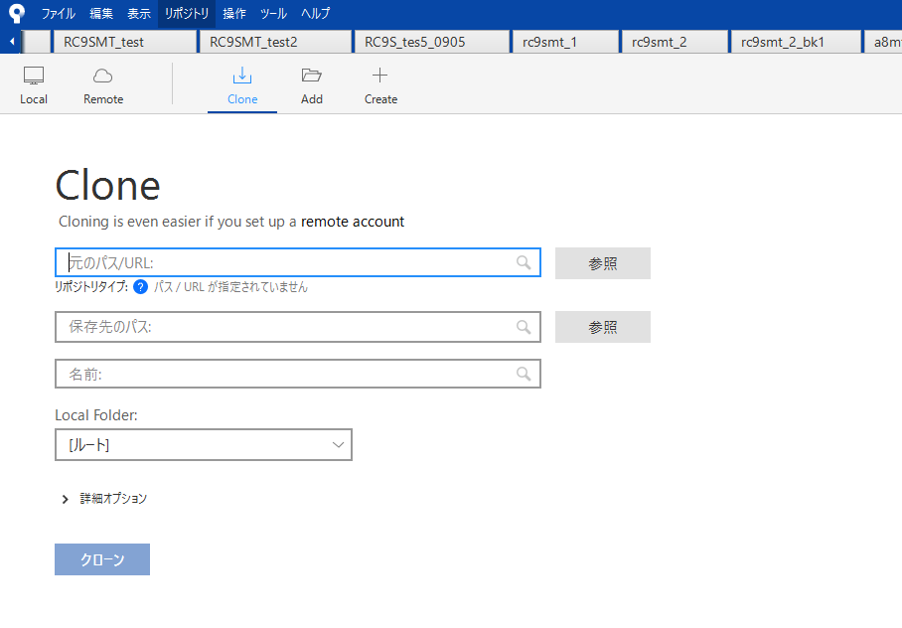
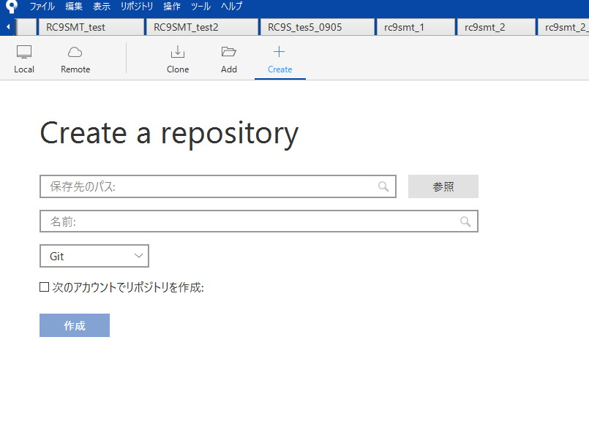
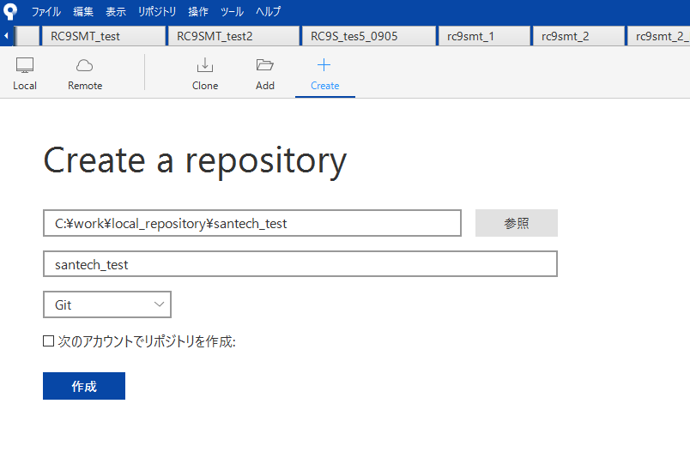

③ | エクスプローラでフィルを、ローカルリポジトリに追加。
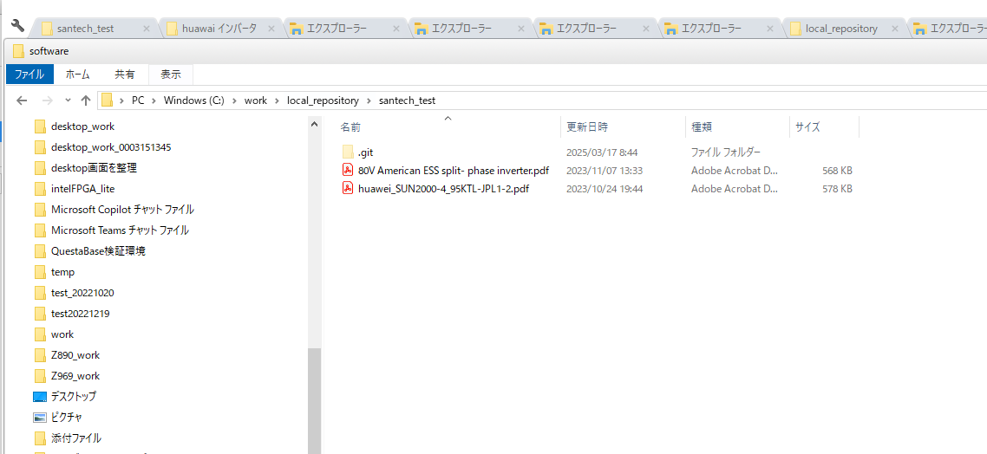

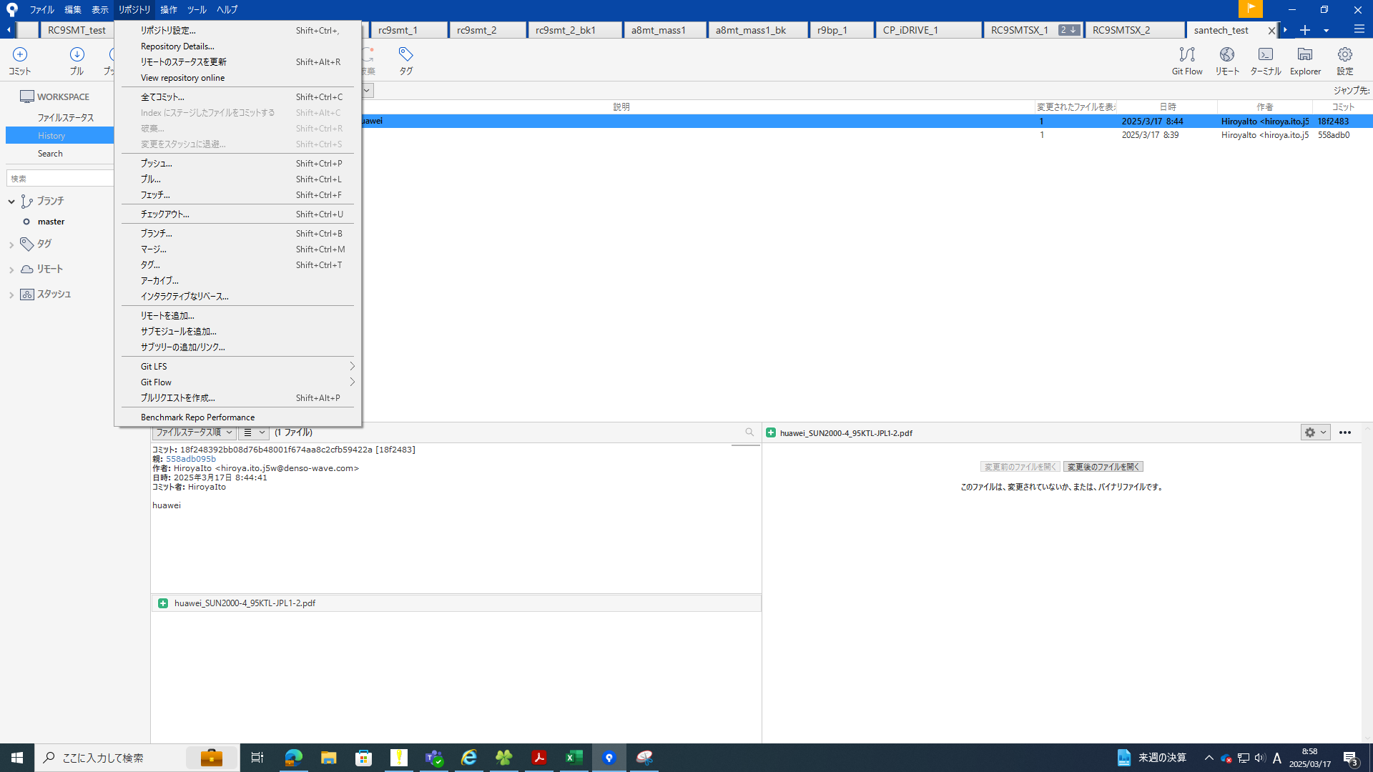
④ | sourcetree上で、これらのファイルをコミット。
 | リモートリポジトリに、https://github.com/HiroyaIto/santech、を設定する。
 |  |  | 追加で、https://github.com/HiroyaIto/santech、を設定する。

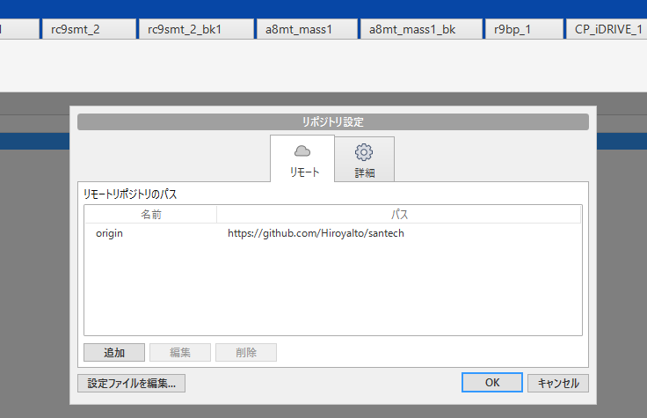

⑤ | プルする。すると、https://github.com/HiroyaIto/santech、にファイルがupされている。
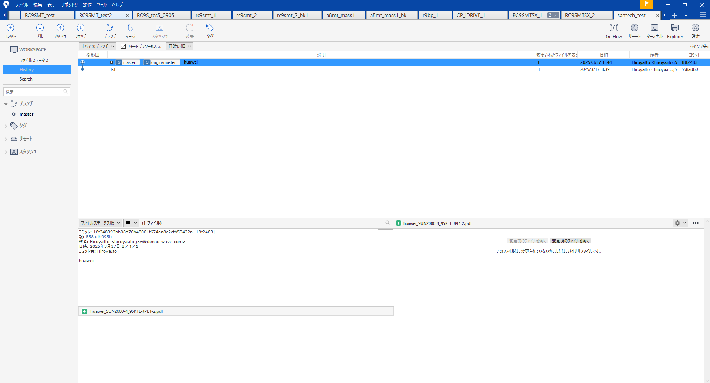

github上のファイルを更新
① | エクスプローラ | C:\work\local_repositoryの、santech_testフォルダ、にファイルを追加削除。
② | souce tree | コミット
 |  | プッシュ

Sheet2
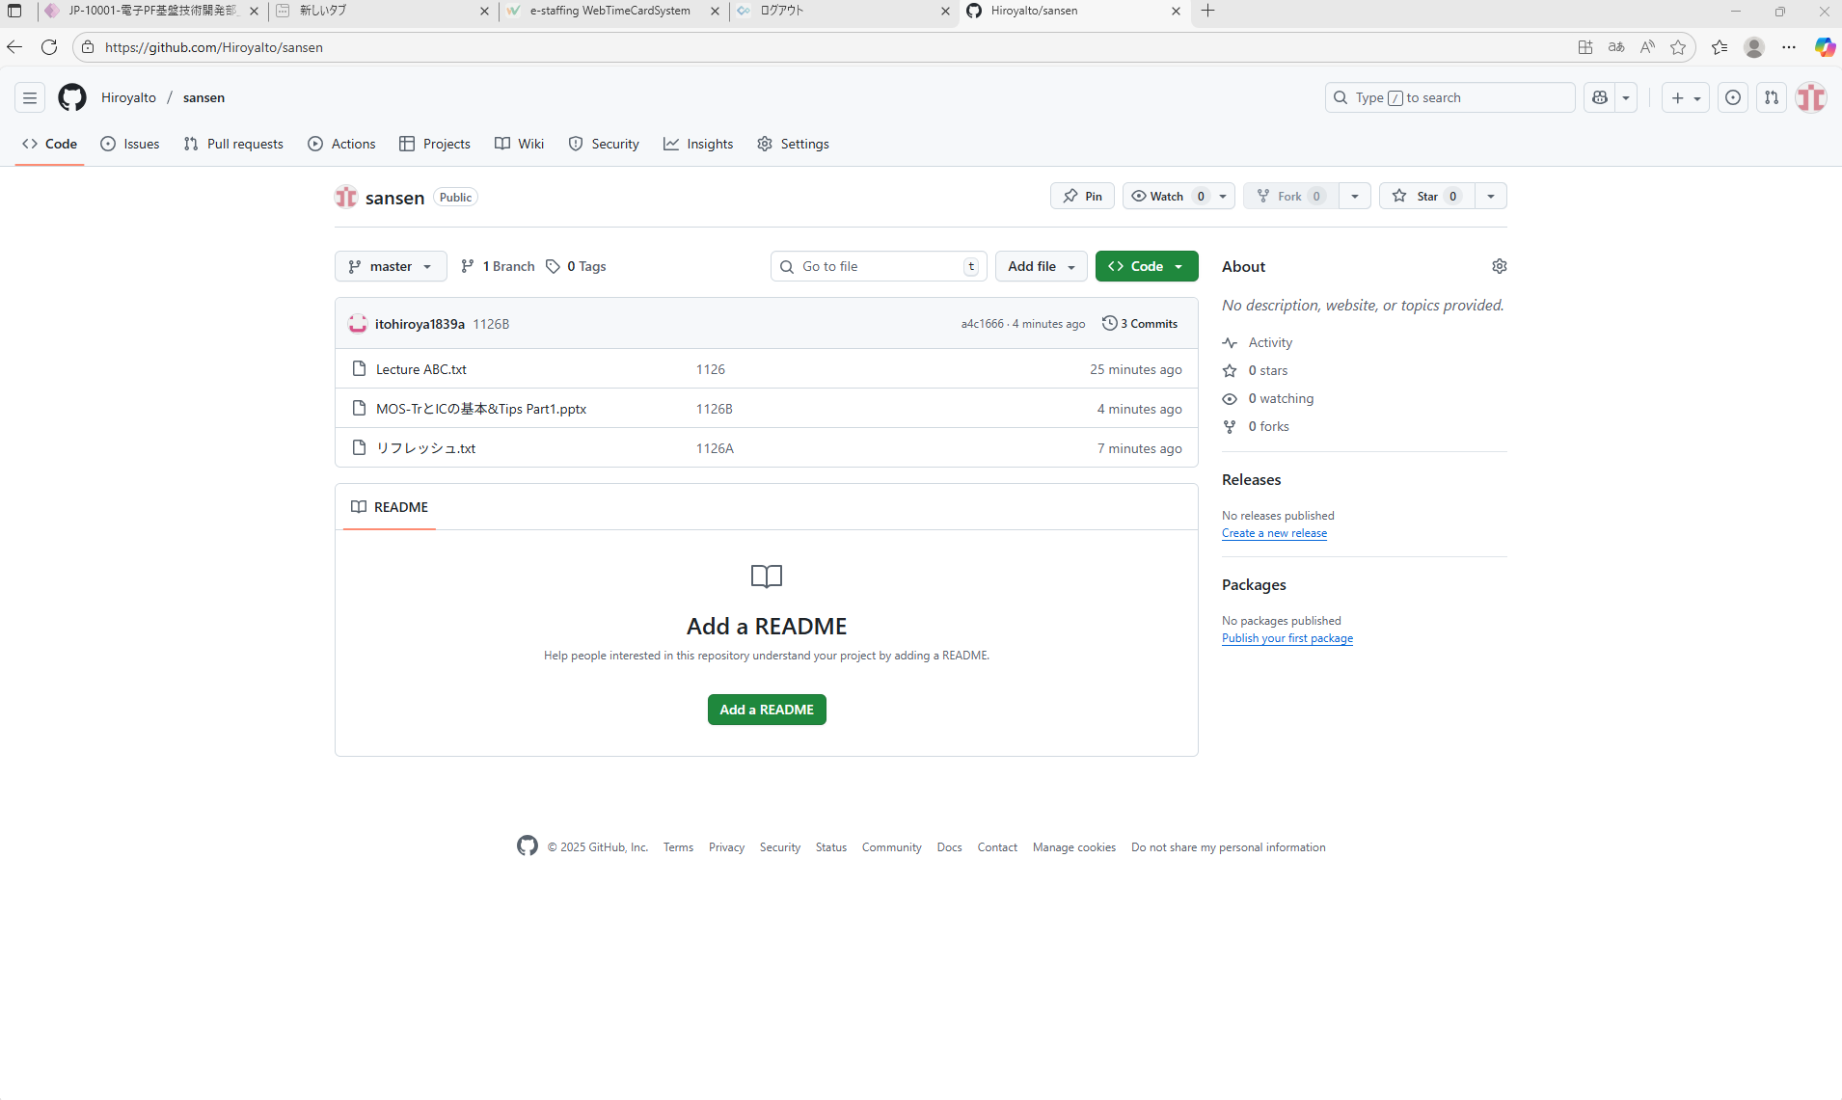
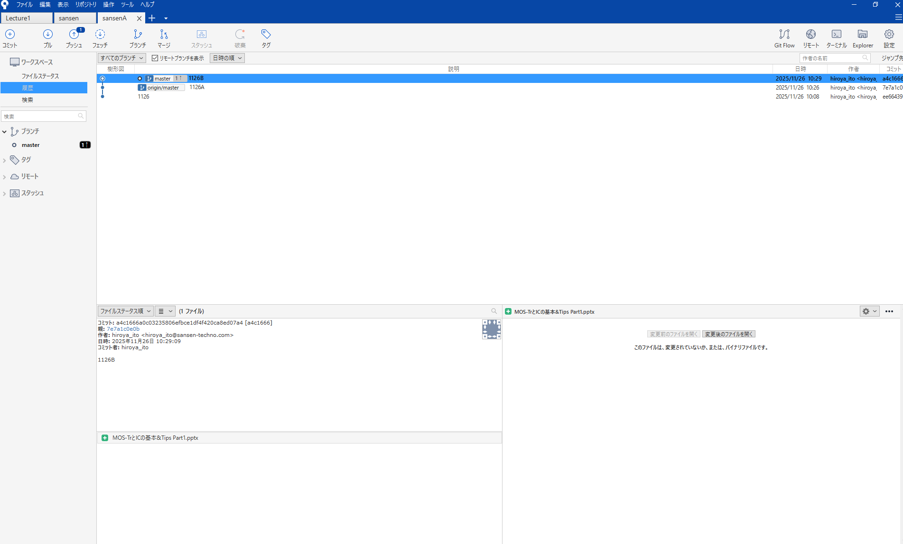

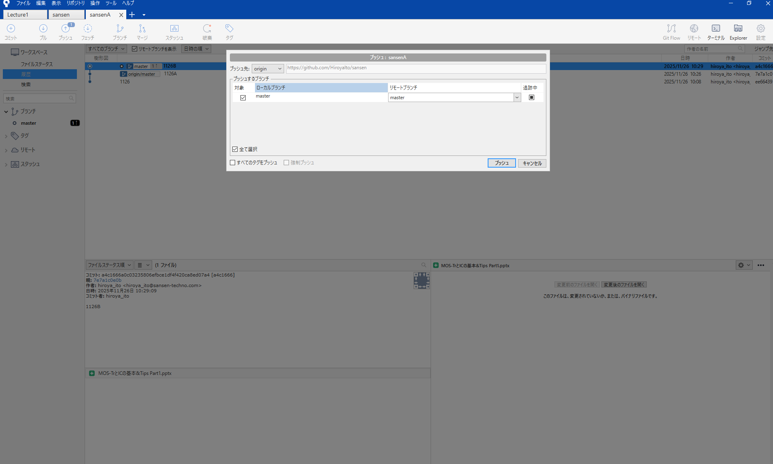

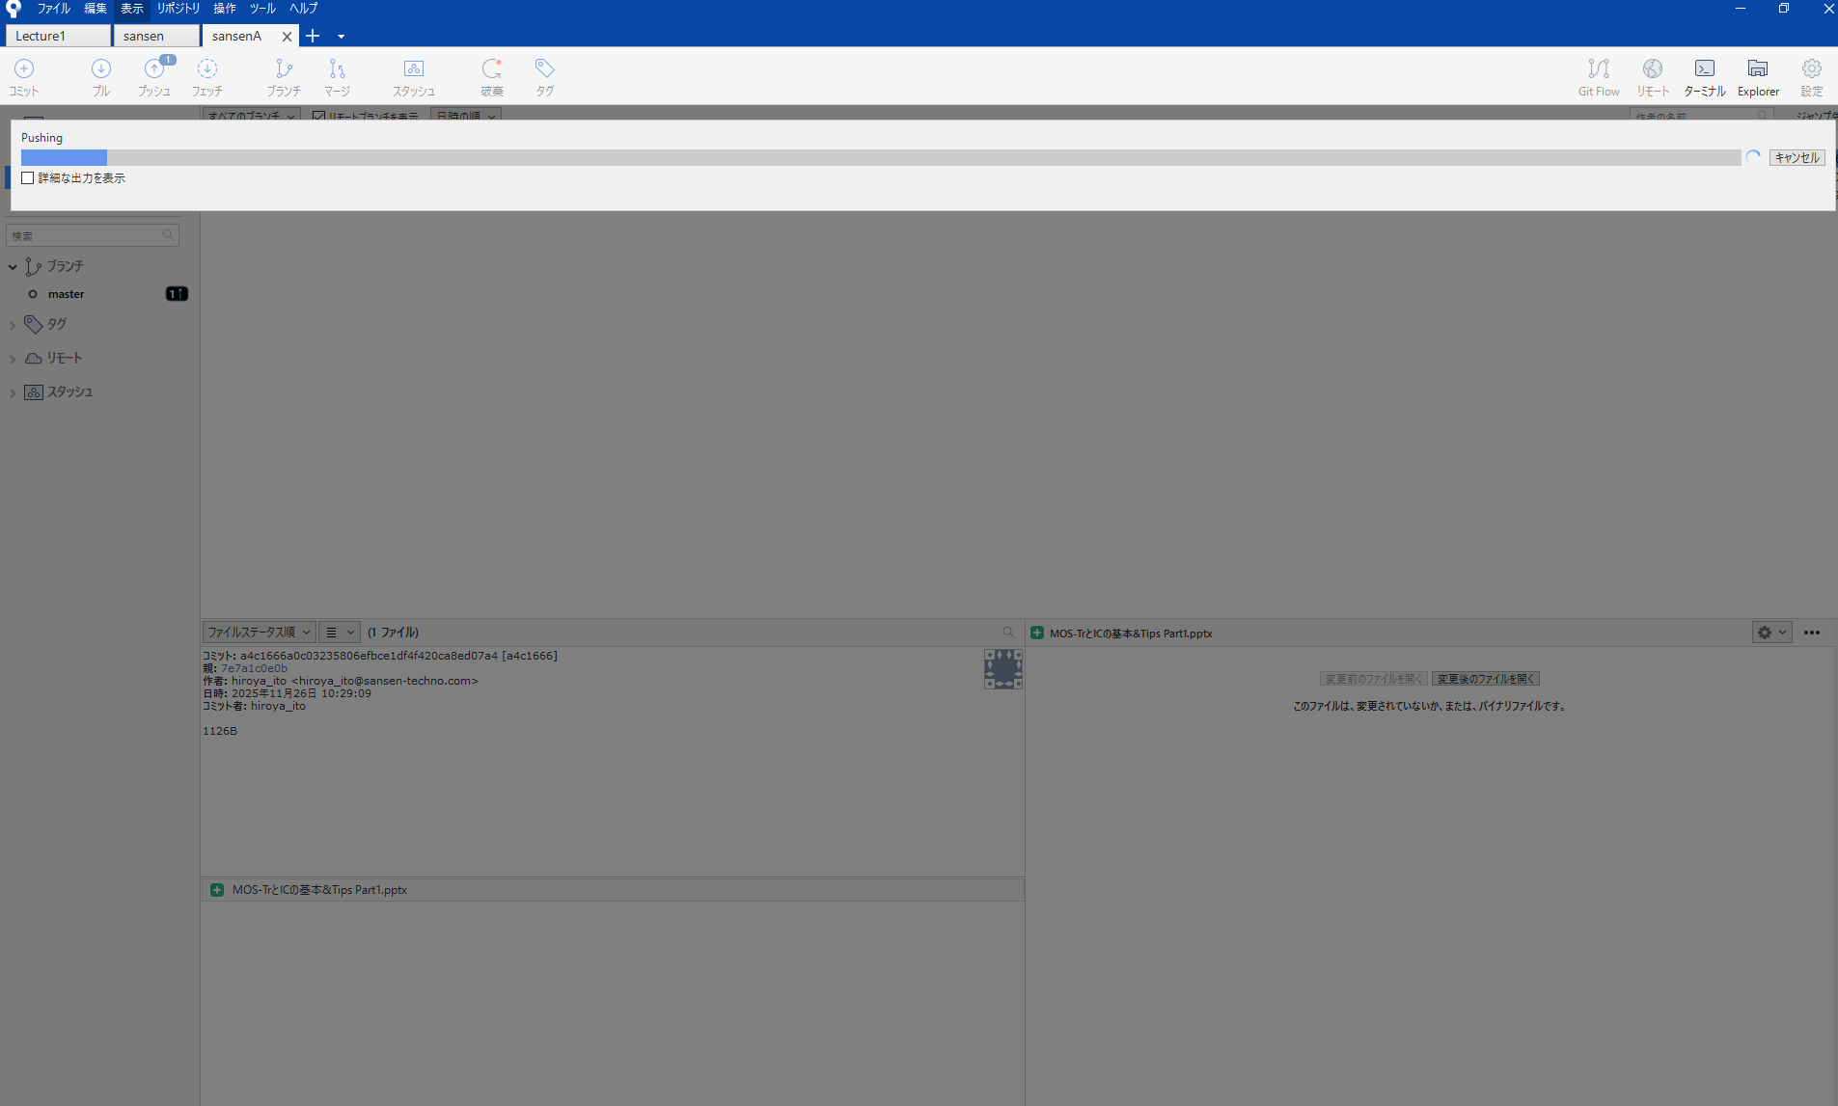

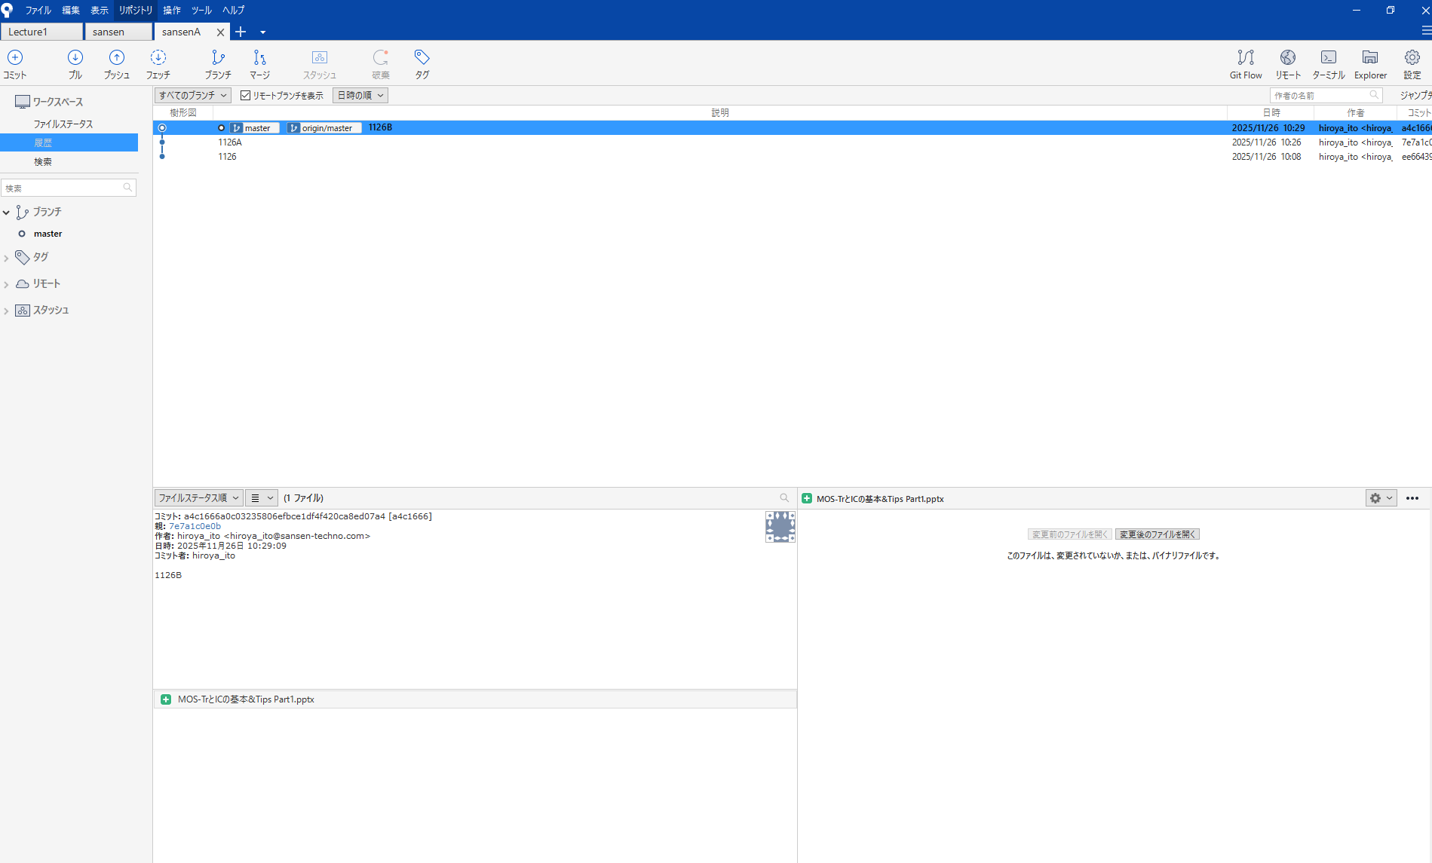
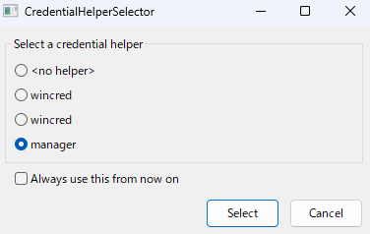

もう一回押す

